分压电阻设定
确定R1

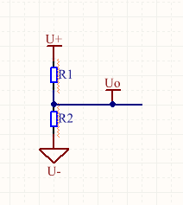

U+ | 3.300000
U- | 0.000000
电流大小 | 0.001000
电阻大小 | 2400.0000000000
功率大小 | 0.002400

注意：内阻越小，抗干扰越强
一般设置电阻流过电流为1mA左右

放大倍数中间值设定
根据，最高温度580和最低温度100，电源电压 确定放大倍数 根据放大倍数，最高温度480和最低温度200确定ADC模拟控温可调电压
分压电阻： | 2400 | //这个颜色表示本表继承
温度曲线公式： | y = 3.8001x - 202.12 |  |  | Y=KX+B | //该公式从B3发热芯温度记录表得到
K | 4.3091
B | -255.62
加入R1后，获得温度电压曲线公式 |  |  | 真正代入得 Y=K*R1/(vcc/X-1)+B，这个不是一次函数。所以
这里采用计算法后整合成一次函数
U+ | 3.3 | //这些数值代表从sheet出继承
U- | 0
R1 | 2400

温度 | 电阻 | 电压
200 | 105.73437609 | 0.13924997175 |  | X电压
210 | 108.0550463 | 0.14217457201 |  | Y温度
220 | 110.37571651 | 0.14509376508
230 | 112.69638672 | 0.14800756595
240 | 115.01705693 | 0.15091598954
250 | 117.33772714 | 0.15381905073
260 | 119.65839735 | 0.15671676433
270 | 121.97906755 | 0.1596091451
280 | 124.29973776 | 0.16249620775
290 | 126.62040797 | 0.16537796695
300 | 128.94107818 | 0.16825443727
310 | 131.26174839 | 0.17112563328
320 | 133.5824186 | 0.17399156947
330 | 135.90308881 | 0.17685226027
340 | 138.22375902 | 0.17970772007
350 | 140.54442923 | 0.18255796322
360 | 142.86509944 | 0.18540300398
370 | 145.18576965 | 0.1882428566
380 | 147.50643986 | 0.19107753524
390 | 149.82711007 | 0.19390705404
400 | 152.14778028 | 0.19673142707
410 | 154.46845049 | 0.19955066836
420 | 156.7891207 | 0.20236479188
430 | 159.10979091 | 0.20517381156
440 | 161.43046112 | 0.20797774126
450 | 163.75113133 | 0.2107765948
460 | 166.07180154 | 0.21357038597
470 | 168.39247175 | 0.21635912847
480 | 170.71314196 | 0.21914283599

 |  | Y=KX+B | //从图表中获得该一次函数
K | 3504.7
B | -289.19
放大倍数 | 6.06
温度 | 电压 | 放大后电压
580 | 0.24800696208 | 1.5029221902 | //这个电压不要超过运放输出的电压 |  |  | 1.8 | V
480 | 0.2194738494 | 1.3300115274
350 | 0.18238080292 | 1.1052276657
200 | 0.13958113391 | 0.84586167147
100 | 0.11104802123 | 0.67295100865

经过调整，得到放大倍数 |  | 6.06 | 合适，故
温度-放大后电压公式 |  | Y=KX+B
K | 578.33333333
B | -289.19

 | 0.14119465332

温度调整区域设定
4根据可调电压范围，获得可控电压调节参数

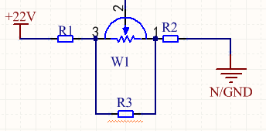

 |  |  |  | 先根据最小电压/R2 = 1mA获得R2

Id | 0.001
Umax | 1.3300115274
Umin | 0.84586167147
22V(U+) | 3.3
N/GND(U-) | 0
W1 | 10000
R2 | 845.86167147
R3 | 508.78255603
R3//W1 | 484.14985591
R1 | 1969.9884726

实际计算可选 |  | 并联电阻阻值
R1 | 2199.9998874 | 2200 | 43000000000
R2 | 1680 | 2400 | 5600
R3 | 1268.0412371 | 1500 | 8200
W1//R3 | 1125.3430924
调节电压
MAX | 1.8495500193
MIN | 1.1076164056

温度校准范围设定
 | 温度-ADC公式 | Y=KX+B |  | 温度-DC公式
 | K | 578.33333333 |  | K | 3504.7
 | B | -289.19 |  | B | -289.19
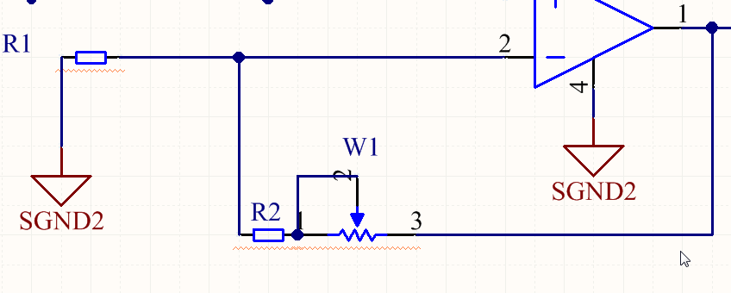

 | 电位器中点电压 | MIN下 | MAX下
放大倍数 | 1.062 | 7.2385526751 | 5.2114862992
温度 | 325 | 225 | 425
未经过放大原始电压 | 0.17524752475 | 0.14671441208 | 0.20378063743

 | 当电位器最小时放大倍数 | Fmin： | 5.2114862992
 | 当电位器居中时放大倍数 | Fmid： | 6.06
 | 当电位器最大时放大倍数 | Fmax: | 7.2385526751

 | 依据上面数据，R1选取原则为Fmid/（Fmid-Fmin+Fmax-Fmid）*W |  |  |  |  | //（即最大放大倍数减去中间放大倍数）+（中间放大倍数-最小放大倍数）
 | 建议R2/W = | 2.9895419667

 | 已知电位器W1(单位Ω)： | 10000
 | 求R2： | 29895.419667
 | 求R1： | 5758.320077

 | 实际数值（可选） |  |  | //没有如此精准的电阻，只能约等于
 |  | 并联后的阻值 | 并联阻值 | 并联阻值
 | R1 = | 2000
 | R2 = | 27000

 | 实际
 | 当电位器最小时放大倍数 | Fmin： | 13.5
 | 当电位器居中时放大倍数 | Fmid： | 16
 | 当电位器最大时放大倍数 | Fmax: | 18.5

Sheet1
 |  |  | 0.3
 |  |  | 0
 |  | adc
340 | 200 | 1133.3333333
420 | 295 | 1400
480 | 373 | 1600

 |  |  |  | 380

